Hoja1
 |  | Ventana: 4 |  | Ventana: 6 |  | Ventana:3 |  | Ventana:2
PERIODO | PRODUCCION | PRONOSTICO | ERROR
1 | 593
2 | 570
3 | 486 |  |  |  |  |  |  | 581.5 | 9120.25
4 | 854 |  |  |  |  | 549.66666667 | 92618.777778 | 528 | 106276
 | 1 | 593
 | 2 | 570
 | 3 | 486
 | 4 | 854
 | 5 | 797 | 625.75
 | 6 | 362 | 676.75
 | 7 | 594 | 624.75
 | 8 | 271 | 651.75
 | 9 | 45 | 506
 | 10 | 254 | 318
 | 11 | 433 | 291
 | 12 | 529 | 250.75
 | 13 | 994 | 315.25
 | 14 | 319 | 552.5
 | 15 | 610 | 568.75
 | 16 | 748 | 613
 | 17 | 832 | 667.75
 | 18 | 193 | 627.25
 | 19 | 720 | 595.75
 | 20 | 415 | 623.25
 | 21 | 536 | 540
 | 22 | 850 | 466
5 | 797 | 625.75 | 29326.5625 |  |  | 636.66666667 | 25706.777778 | 670 | 16129
6 | 362 | 676.75 | 99067.5625 |  |  | 712.33333333 | 122733.44444 | 825.5 | 214832.25
7 | 594 | 624.75 | 945.5625 | 610.33333333 | 266.77777778 | 671 | 5929 | 579.5 | 210.25
8 | 271 | 651.75 | 144970.5625 | 610.5 | 115260.25 | 584.33333333 | 98177.777778 | 478 | 42849
9 | 45 | 506 | 212521 | 560.66666667 | 265912.11111 | 409 | 132496 | 432.5 | 150156.25
10 | 254 | 318 | 4096 | 487.16666667 | 54366.694444 | 303.33333333 | 2433.7777778 | 158 | 9216
11 | 433 | 291 | 20164 | 387.16666667 | 2100.6944444 | 190 | 59049 | 149.5 | 80372.25
12 | 529 | 250.75 | 77423.0625 | 326.5 | 41006.25 | 244 | 81225 | 343.5 | 34410.25
13 | 994 | 315.25 | 460701.5625 | 354.33333333 | 409173.44444 | 405.33333333 | 346528.44444 | 481 | 263169
14 | 319 | 552.5 | 54522.25 | 421 | 10404 | 652 | 110889 | 761.5 | 195806.25
15 | 610 | 568.75 | 1701.5625 | 429 | 32761 | 614 | 16 | 656.5 | 2162.25
16 | 748 | 613 | 18225 | 523.16666667 | 50550.027778 | 641 | 11449 | 464.5 | 80372.25
17 | 832 | 667.75 | 26978.0625 | 605.5 | 51302.25 | 559 | 74529 | 679 | 23409
18 | 193 | 627.25 | 188573.0625 | 672 | 229441 | 730 | 288369 | 790 | 356409
19 | 720 | 595.75 | 15438.0625 | 616 | 10816 | 591 | 16641 | 512.5 | 43056.25
20 | 415 | 623.25 | 43368.0625 | 570.33333333 | 24128.444444 | 581.66666667 | 27777.777778 | 456.5 | 1722.25
21 | 536 | 540 | 16 | 586.33333333 | 2533.4444444 | 442.66666667 | 8711.1111111 | 567.5 | 992.25
22 | 850 | 466 | 147456 | 574 | 76176 | 557 | 85849 | 475.5 | 140250.25
23 |  | 630.25 |  | 591 |  | 600.33333333 |  | 693
 |  | 600.33333333 |  | 542.8
 |  | D MEDIA | 85860.774306 |  | 86012.399306 |  | 83743.625731 |  | 88546.0125

Hoja2
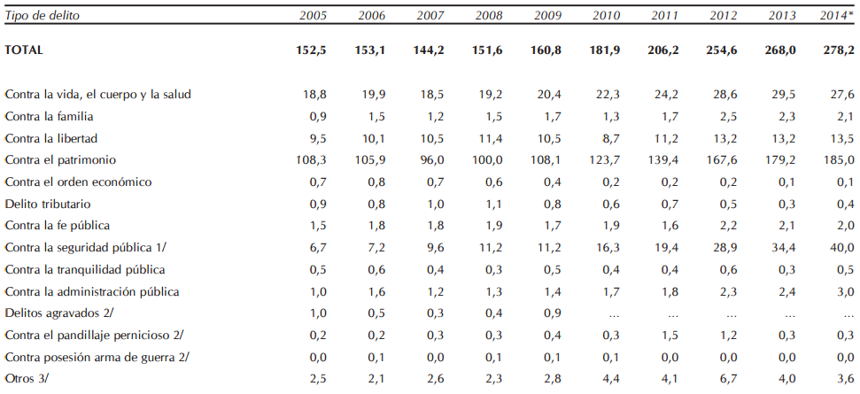
 | 2015

1
2
3
4
5
6
7
8
9
10
11
12
13
14

